Sheet1
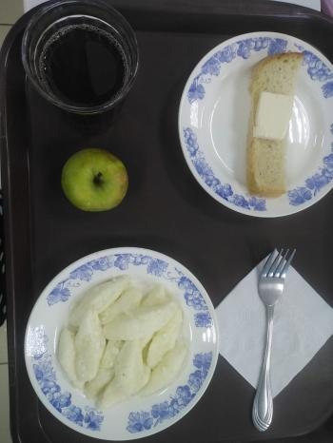
Школа | МБОУ Большекирсановская сош имени Героя Советского Союза Хайло В.А. |  |  | Отд./корп |  |  |  | День | 24/10/2023

Прием пищи | Раздел | № рец. | Блюдо | Выход, г | Цена | Калорийность | Белки | Жиры | Углеводы
Завтрак | гор.блюдо | 218 | Вареники ленивые отварные с маслом | 180.00 | 56.17 | 178.55 | 5.175 | 6.099 | 27.456
 | гор.напиток | 377 | Чай | 180.00 | 1.75 | 56.01 | 0.12 | 0.02 | 13.73
 | хлеб | 1 | Бутерброд с маслом | 40.00 | 9.07 | 136.00 | 2.36 | 7.49 | 14.89
 |  | 338 | Яблоко | 84.00 | 5.06 | 47.00 | 0.4 | 0.4 | 9.8

Завтрак 2 | фрукты

Обед | закуска
 | 1 блюдо |  | .
 | 2 блюдо
 | гарнир
 | сладкое
 | хлеб бел.
 | хлеб черн.

 |  |  |  | 484.00 | 72.05 | 417.56 | 8.06 | 14.01 | 65.88

